成果報告会 参加予約(企業担当者)
プロジェクト名 |  |  | システム名 |  |  | 画面レイアウト設計書 |  |  |  |  |  |  |  | 作成者 | 作成日 |  | 更新者 | 更新日
13期12月対応 |  |  | LMS学習管理システム |  |  | 成果報告会 参加予約(企業担当者) |  |  |  |  |  |  |  | 高畑 | 2017-02-02 |  | 高橋大 | 2020-01-31

 | 画面イメージ

 | ・企業担当者の場合
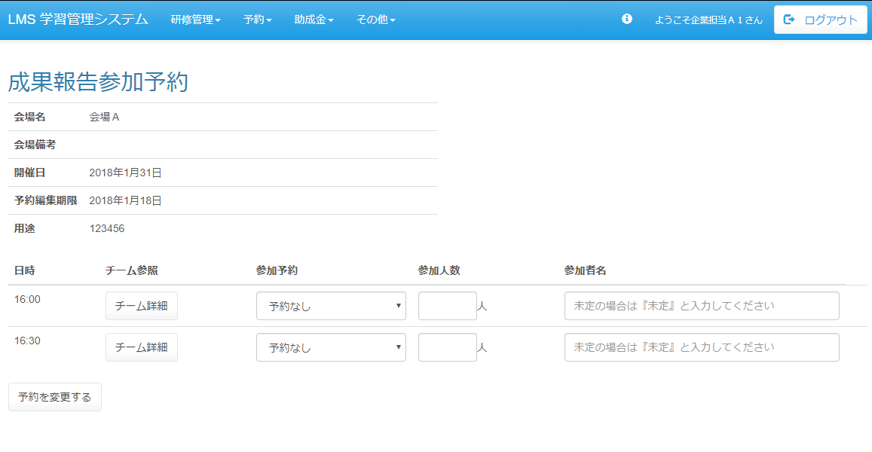

 | ・企業担当者の場合（編集期限を過ぎていた場合）
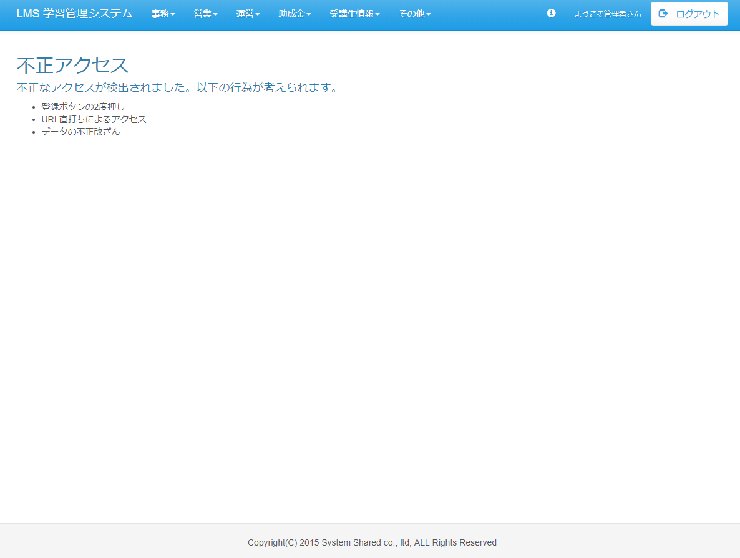

 | 出力仕様
 | No | 項目名 |  | データ元 |  |  |  |  |  |  |  | 備考
 |  |  |  | テーブル名 |  |  |  | フィールド
 | 成果報告会情報
 | 1 | 会場名 |  | m_place |  |  |  | place_name
 | 2 | 会場備考 |  | m_place |  |  |  | place_note
 | 3 | 会場詳細 |  | m_place |  |  |  | place_description
 | 4 | 開催日 |  | m_presentation_schedule |  |  |  | presentation_date
 | 5 | 予約編集期限 |  | m_presentation_schedule |  |  |  | edit_limit
 | 表示一覧
 | 6 | 日時 |  | m_presentation_schedule_detail |  |  |  | presentation_time |  |  |  | 成果報告会対象会場IDに紐づく成果報告会対象企業テーブルの内、対象企業テーブルとログインしているユーザーの企業IDが一致しているデータのみ出力する

 | 7 | 参加可否 |  | t_presentation_company |  |  |  | join_able_flg |  |  |  | null:予約なし 0:不参加 1:参加
 | 8 | 参加人数 |  | t_presentation_company |  |  |  | join_amount
 | 9 | 参加者名 |  | t_presentation_company |  |  |  | join_name
 | 10 | 成果報告会対象企業ID |  | t_presentation_company |  |  |  | presentation_company_id |  |  |  | 非表示

 | ◆『予約を変更する 』ボタン押下時

 | 入力仕様
 | No | 項目名 | 物理名 |  | コントロール |  | 必須 |  | 桁数 | 最小値 | 最大値 |  | 属性 |  |  | 備考
 | 1 | 成果報告会対象企業ID | presentationCompanyId[] |  | hidden |  | ○ |  | - | - | - |  | 半角数字

 | 2 | 参加可否 | joinAbleFlg[] |  | 選択リスト |  | - |  | - | - | - |  | 半角数字 |  |  | null:予約なし 0:不参加 1:参加
 | 3 | 参加人数 | joinAmount[] |  | 数値 |  | - |  | - | - | - |  | 半角数字
 | 4 | 参加者名 | joinName[] |  | テキストボックス |  | - |  | 50 | - | - |  | 全角文字
 | 5 | 予約を変更する | - |  | 送信ボタン |  | - |  | - | - | - |  | /schedule/presentation/reserve/regist/complete

 | その他 入力仕様
 | No | 項目名 | エラー条件 |  |  |  |  | 挙動 |  |  |  |  |  | エラー文
 | 1 | 成果報告会対象企業ID | ログインしているユーザーの企業が対象企業でない場合 |  |  |  |  | エラーメッセージを表示する

 | 2 | 予約編集期限 | 対象のスケジュールの予約編集期限がボタン押下時の日時より前の場合 |  |  |  |  | 不正アクセス画面へ遷移する |  |  |  |  |  | -

 | 3 | 参加可否 参加人数 | 参加可否で『参加』を選択した場合、同じ行の参加人数が未入力 または「0」が入力されている場合 |  |  |  |  | エラーメッセージを表示する

 | 4 |  | 参加可否で『予約なし』または『不参加』を選択した場合、同じ行の参加人数が入力されている場合 |  |  |  |  | エラーメッセージを表示する

 | 5 | 参加可否 参加者名 | 参加可否で『参加』を選択した場合、同じ行の参加者名が未入力の場合 |  |  |  |  | エラーメッセージを表示する

 | 6 |  | 参加可否で『予約なし』または『不参加』を選択した場合、同じ行の参加者名が入力されている場合 |  |  |  |  | エラーメッセージを表示する

 | 7 | 最終更新日時 | 予約しようとしているスケジュールに変更が入った場合 |  |  |  |  | エラーメッセージを表示する

 | 8 | 参加可否 | スケジュールが複数あるとき、全てに(参加・不参加)がない場合 |  |  |  |  | エラーメッセージを表示する |  |  |  |  |  | 全てのスケジュールに参加予約を入力してください。

 | 9 | スケジュール公開 | スケジュールが公開されていない場合 |  |  |  |  | エラーメッセージを表示する |  |  |  |  |  | スケジュール公開されていないため、予約を変更できません。

 | データベース 更新
 | No | 名称 |  | テーブル名(物理名） |  |  |  | カラム名(物理名） |  |  |  | 編集内容
 | 1 | 参加可否 |  | t_presentation_company |  |  |  | join_able_flg |  |  |  | 画面入力
 | 2 | 参加人数 |  | t_presentation_company |  |  |  | join_amount |  |  |  | 画面入力
 | 3 | 参加者名 |  | t_presentation_company |  |  |  | join_Name |  |  |  | 画面入力

成果報告会 参加予約(管理者)
プロジェクト名 |  |  |  | システム名 |  |  | 画面レイアウト設計書 |  |  |  |  |  |  |  | 作成者 | 作成日 |  | 更新者 | 更新日
13期12月対応 |  |  |  | LMS学習管理システム |  |  | 成果報告会 参加予約(管理者) |  |  |  |  |  |  |  | 高畑 | 2017-02-02 |  | 髙橋大 | 2020-01-31

 | 画面イメージ

 | ・管理者の場合（初期表示）

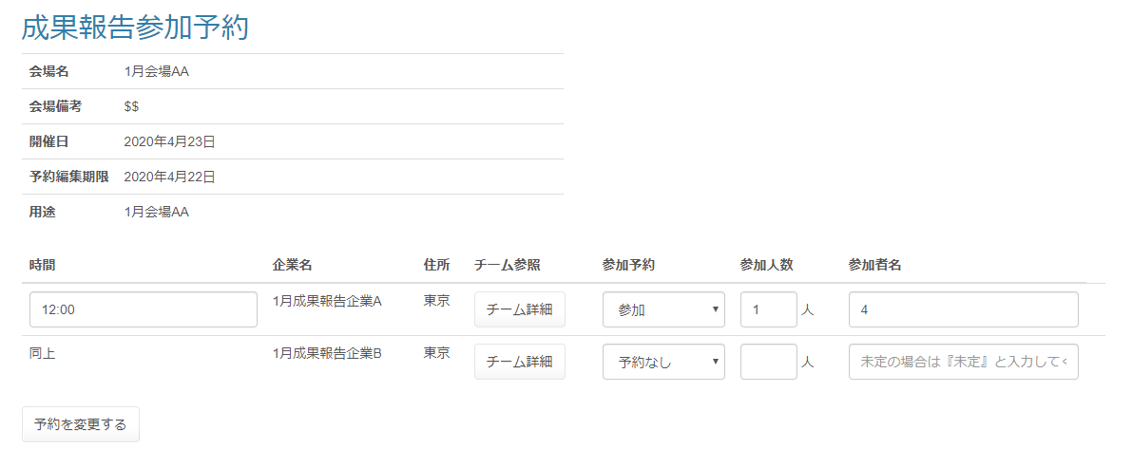

改修前

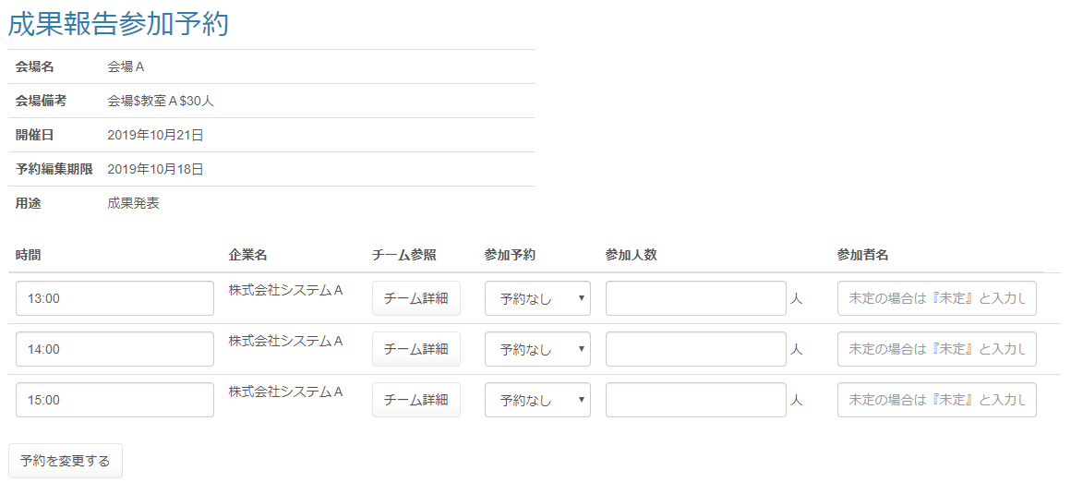

 | ・管理者の場合

 |  | （画面上部略）

改修前

初期値から変更されたらマーク(*)を付ける

 | 出力仕様
 | No |  | 項目名 |  | データ元 |  |  |  |  |  |  |  | 備考
 |  |  |  |  | テーブル名 |  |  |  | フィールド
 | 表示一覧
 | 1 |  | 日時 |  | m_presentation_schedule_detail |  |  |  | presentation_time |  |  |  | 成果報告会対象会場IDに紐づく成果報告会対象企業テーブルを取得
 |  |  |  |  |  |  |  |  |  |  |  |  | 日時降順で表示
 | 2 |  | 企業名 |  | m_company |  |  |  | company_name
 | 3 |  | 参加可否 |  | t_presentation_company |  |  |  | join_able_flg |  |  |  | null:予約なし 0:不参加 1:参加
 | 4 |  | 参加人数 |  | t_presentation_company |  |  |  | join_amount
 | 5 |  | 参加者名 |  | t_presentation_company |  |  |  | join_name
 | 6 |  | 成果報告会対象企業ID |  | t_presentation_company |  |  |  | presentation_company_id |  |  |  | 非表示

 | ◆『予約を変更する 』押下時

 | 入力仕様
 | No |  | 項目名 | 物理名 |  | コントロール |  | 必須 |  | 桁数 | 最小値 | 最大値 |  | 属性 |  |  | 備考

 | 1 |  | 成果報告会対象企業ID | presentationCompanyId[] |  | hidden |  | ○ |  | - | - | - |  | 半角数字

 | 2 |  | 日時 | presentation_time |  | テキストボックス |  | ○ |  | 50 | - | - |  | 全角文字
 | 3 |  | 参加可否 | joinAbleFlg[] |  | 選択リスト |  | ○ |  | - | - | - |  | 半角数字 |  |  | null:予約なし 0:不参加 1:参加
 | 4 |  | 参加人数 | joinAmount[] |  | 数値 |  | - |  | - | - | - |  | 半角数字
 | 5 |  | 参加者名 | joinName[] |  | テキストボックス |  | - |  | 50 | - | - |  | 全角文字
 | 6 |  | 予約を変更する | - |  | 送信ボタン |  | - |  | - | - | - |  | /schedule/presentation/reserve/regist/complete

 | その他 入力仕様
 | No |  | 項目名 | エラー条件 |  |  |  |  | 挙動 |  |  |  |  |  | エラー文
 | 1 |  | 参加可否 参加人数 | 参加可否で『参加』を選択した場合、同じ行の参加人数が未入力 または「0」が入力されている場合 |  |  |  |  | エラーメッセージを表示する

 | 2 |  |  | 参加可否で『予約なし』または『不参加』を選択した場合、同じ行の参加人数が入力されている場合 |  |  |  |  | エラーメッセージを表示する

 | 3 |  | 参加可否 参加者名 | 参加可否で『参加』を選択した場合、同じ行の参加者名が未入力の場合 |  |  |  |  | エラーメッセージを表示する

 | 4 |  |  | 参加可否で『予約なし』または『不参加』を選択した場合、同じ行の参加者名が入力されている場合 |  |  |  |  | エラーメッセージを表示する

 | 5 |  | 最終更新日時 | 予約しようとしているスケジュールに変更が入った場合 |  |  |  |  | エラーメッセージを表示する

 | データベース 更新
 | No |  | 名称 |  | テーブル名(物理名） |  |  |  | カラム名(物理名） |  |  |  | 編集内容

 | 1 |  | 日時 |  | m_presentation_schedule_detail |  |  |  | presentation_time |  |  |  | 画面入力
 | 2 |  | 参加可否 |  | t_presentation_company |  |  |  | join_able_flg |  |  |  | 画面入力
 | 3 |  | 参加人数 |  | t_presentation_company |  |  |  | join_amount |  |  |  | 画面入力
 | 4 |  | 参加者名 |  | t_presentation_company |  |  |  | join_Name |  |  |  | 画面入力

